关系图
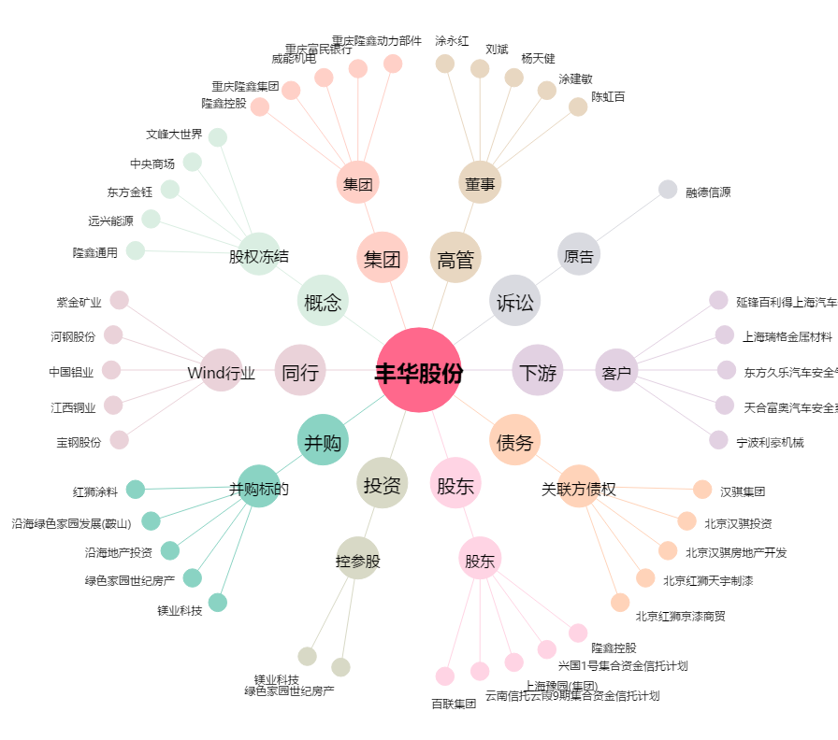
丰华股份[600615.SH] - 关系概览图

